Sheet1
この表はあくまでも目安です。詳細については、各事業所に直接お問い合わせください。
この表はあくまでも目安です。詳細については、各事業所に直接お問い合わせください。
様式2ー③
様式2ー③
市内障がい者施設が提供可能な物品調達・受託作業一覧【③喫茶・飲食】

事業所名 | 事業種別 | 店舗名 | 店舗外観 | おすすめ販売商品 | 商品画像 | 価格 | 店舗紹介（50字以内） | 住所 | 営業日 | 営業時間 | 連絡先 | mail | HP
NPO法人リカバリー燕 | 地域活動支援センター | Caféさんぽ道 | 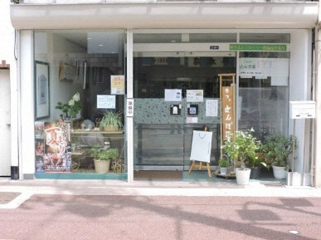 | 軽食・喫茶 | 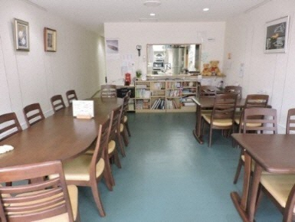 | ドリンク 330円～（税込） 食事 660円＝（税込） | アットホームな街角の喫茶店 | 燕市宮町2番20-1号 | 月・火・木・金・土 | 11:00～16:00 | 0256-47-1531 | info@sanpomiti.jp | http://www.hanaemi.jp
トム・ソーヤ | 就労移行＋Ｂ型 | 喫茶つばめや | 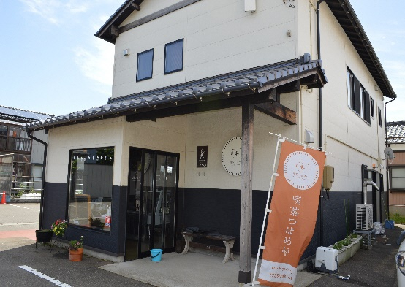 | ランチセット サンドイッチ 季節限定パフェ あんみつ 他多数 |  | 400円～ | 店内はあまり広くありませんが、珈琲やランチ、スイーツを提供。SNSで最新の情報を発信しています。 | 燕市桜町5番地 | 火～土 （祝日、お盆期間、年末年始除く） | （火～金） 11:00～16:00 （土） 9:00～16:00 | 0256－66－0123 | ability@ginzado.ne.jp | https://ability-tsubame.com/
ワークセンターやすらぎ | 就労移行＋Ｂ型 | 喫茶ひなたぼっこ | 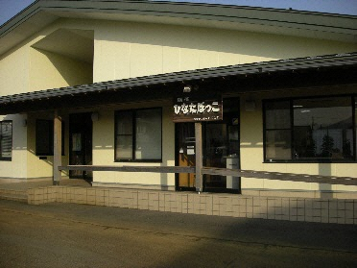 | 日替わり定食【1日5食予約制】 | 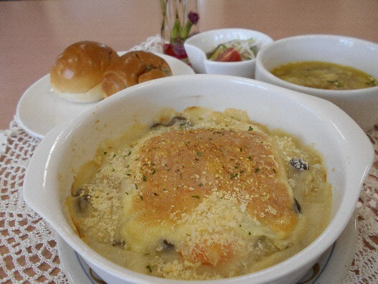 | 600円 | 日替わり定食は平日の予約のみで提供しております。その他、軽食、デザート、ドリンクのご用意がございます。ぜひお越しください。 | 燕市吉田大保町25-15 | 火～土 | 11:00～16:00 ※日替わり定食、軽食は11:00～14:00 | 0256-9407486 | wayasuragi01@kind.ocn.ne.jp

